Foglio1
Velocità
Y lim
Simulazioni matlab
Configurazione | Velocità | Y lim | Tempo
NO AERO | 97.4530 | 1.2673 | 57.2569
FW + RW | 97.6212 | 1.3481 | 57.1164
FULL | 97.4085 | 1.3717 | 57.2060
RW | 96.3348 | 1.2560 | 57.2406
FLR | 97.3240 | 1.2901 | 57.3176
FLR + RW | 97.5962 | 1.3481 | 57.3234
FLR + FW | 96.4610 | 1.2560 | 57.5434
FW | 96.7766 | 1.2334 | 57.6022

Tempo

Configurazione | Velocità | Y lim | Tempo
NO AERO | 97.4530 | 1.2673 | 57.2569
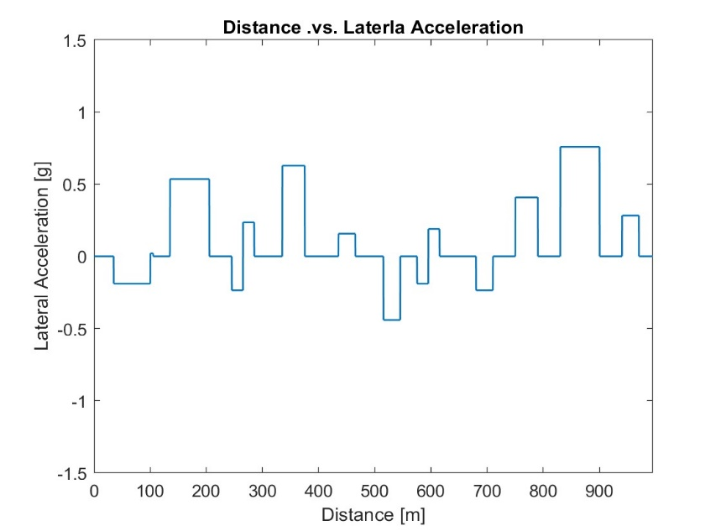
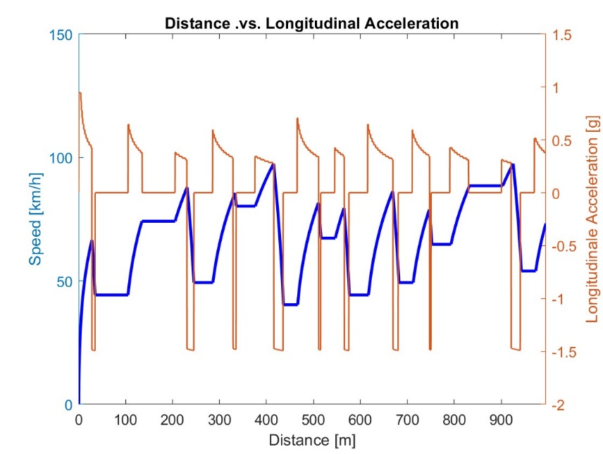

Configurazione | Velocità | Y lim | Tempo
FW + RW | 97.6212 | 1.3481 | 57.1164

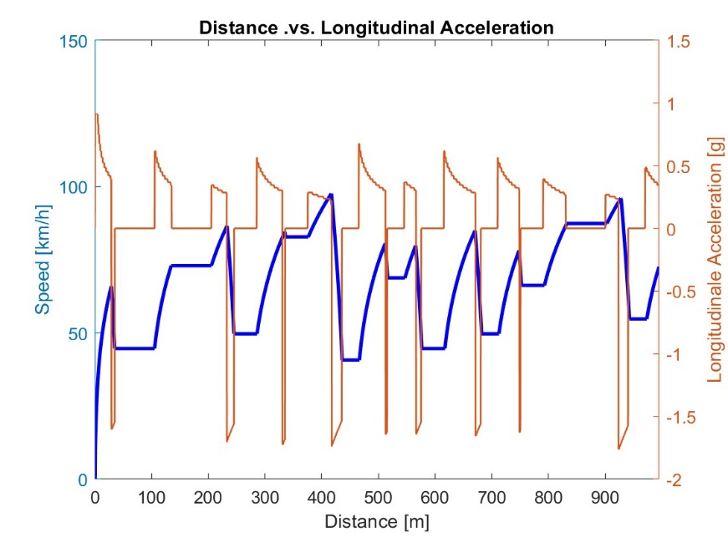

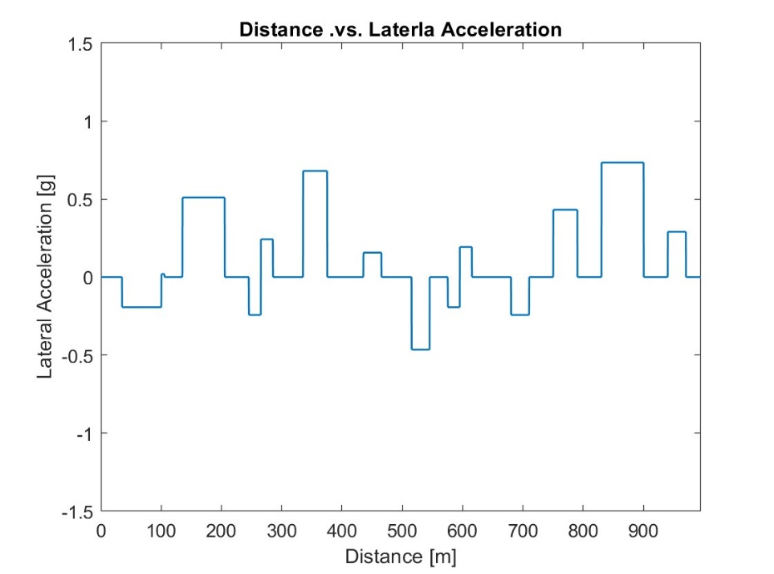
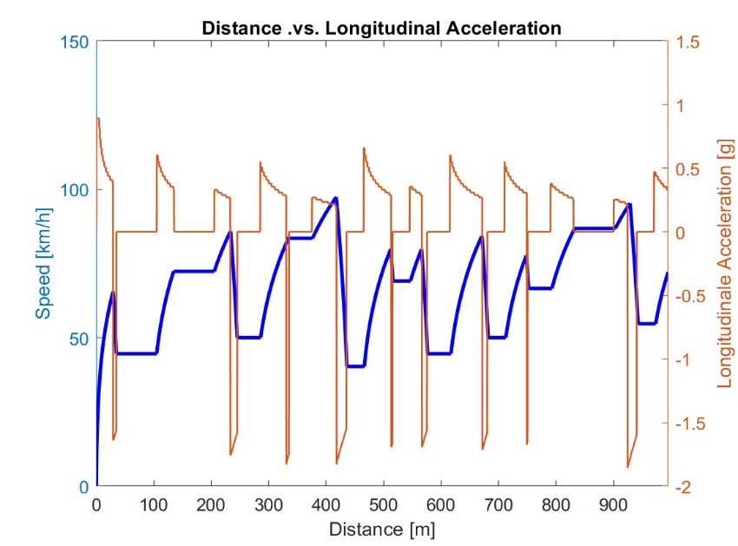
Configurazione | Velocità | Y lim | Tempo
ALL | 97.4085 | 1.3717 | 57.2060


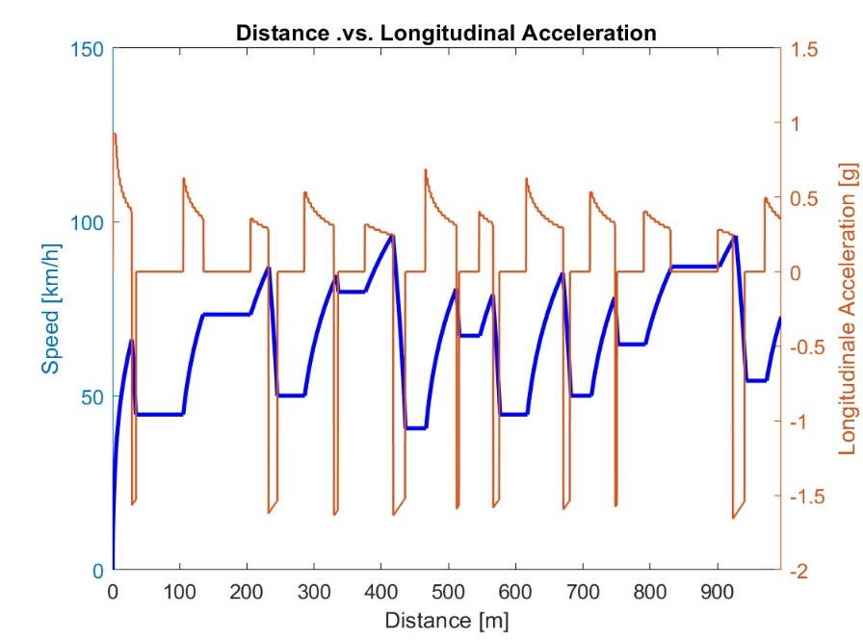
Configurazione | Velocità | Y lim | Tempo
RW | 96.3348 | 1.2560 | 57.2406



Configurazione | Velocità | Y lim | Tempo
FLR | 97.3240 | 1.2901 | 57.3176



Configurazione | Velocità | Y lim | Tempo
FLR + RW | 97.5962 | 1.3481 | 57.3234



Configurazione | Velocità | Y lim | Tempo
FLR + FW | 96.4610 | 1.2560 | 57.5434



Configurazione | Velocità | Y lim | Tempo
FW | 96.7766 | 1.2334 | 57.6022

